催し物案内
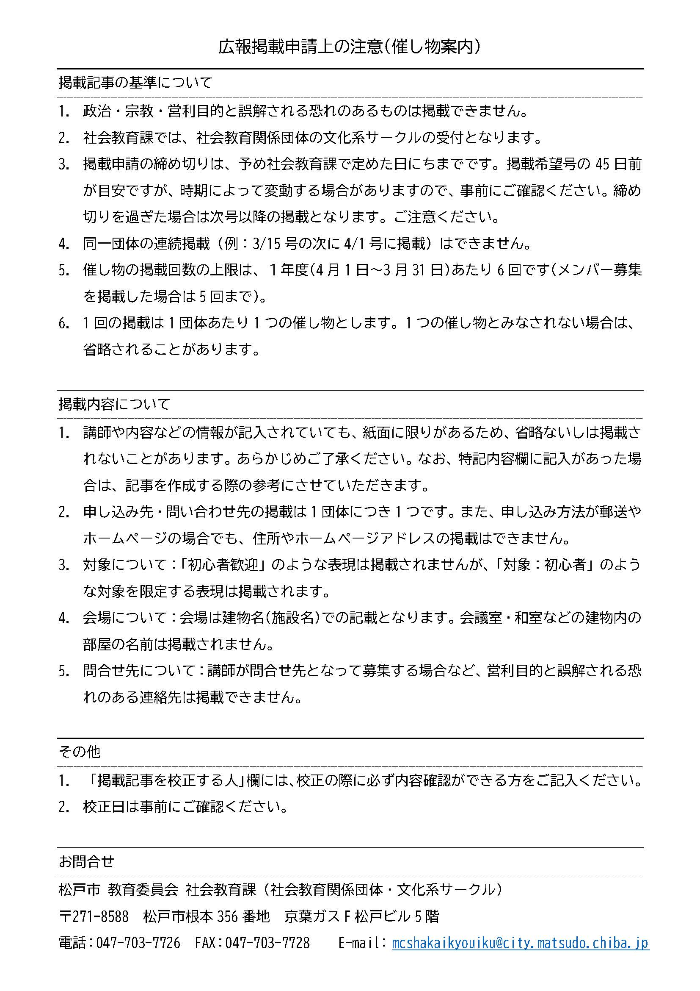
原稿の締め切りは掲載希望号の４５日前が目安となりますが、発行号によって変動しますので、必ず事前にご確認ください。また、裏面の注意事項をご確認ください。 提出先： 社会教育課（松戸市根本356番地 京葉ガスF松戸ビル5階 松戸市教育委員会） FAX：047-703-7728 問い合わせ：☎047-703-7726

広報まつどユーカリひろば 催し物案内 掲載申請書

※緑枠の項目は必須事項です |  |  |  |  |  |  |  |  |  |  |  |  |  |  |  | 掲載希望
1 | 認定番号 |  |  |  |  |  |  |  | 2 |  | 団体名

3 | 催し物名称

4 | 内容（省略される場合があります。裏面の注意事項をお読みください）

 | ※複数開催の場合
5 | 開催日 |  | 令和 |  |  | 年 |  | 月 |  | 日 |  |  | 曜 | ※複数開催の場合は自由記載欄に記入
 | 自由記載欄

6 | 時間 |  |  |  |  |  | ： |  |  | ～ |  |  |  |  | ：

7 | 会場

8 | 費用 | 全 |  | 回 |  |  |  |  |  |  | 円 | 9 | 申し込みについて(締切等あればその他へ)

10 | その他（例：対象・持ち物など） |  |  |  |  |  |  |  |  |  |  | 申込
 |  |  |  |  |  |  |  |  |  |  |  | 申込方法 |  |  | 締切日

11 | 《問合せ先》 |  |  |  | 問合わせ可能時間帯 |  |  |  |  |  |  | 終日 ・ （ ： ～ ： ）

 | フリガナ |  |  |  |  |  |  |  |  |  |  | ！校正について！（必須）
 | 氏名 |  |  |  |  |  |  |  |  | ＊必ず校正の際に連絡のつく方をご記入ください。 |  | ＊必ず校正の際に連絡のつく方をご記入ください。
 | 電話 |  |  |  |  |  |  |  |  |  |  | フリガナ
 |  | ハイフン付き（例：047-367-7810） |  |  |  |  |  |  |  |  |  | 氏名
 | ※広報掲載の連絡先がFAXの場合 |  |  |  |  |  |  |  |  |  |  | 電話
 | FAX |  |  |  |  |  |  |  |  |  |  | FAXの有無 ※FAXがない場合、電話にて確認いたします。
 |  | ハイフン付き（例：047-360-0945） |  |  |  |  |  |  |  |  |  | FAX

 | 受付者 |  |  |  |  |  |  |  |  |  |  |  | 受付日

